餐饮
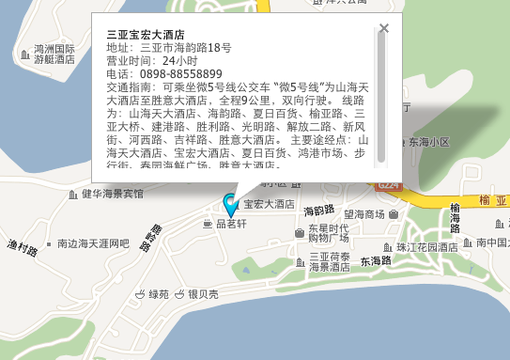
日期 | 早中晚 | 地点 | 价格 | 网页 | 地址
2012-09-13 | 早 | 家里稍微带点，飞机上有的
 | 中 | 待定
 | 晚 | 待定
2012-09-14 | 早 | 酒店早餐
 | 中 | 待定
 | 晚 | 待定
2012-09-15 | 早 | 酒店早餐
 | 中 | 待定
 | 晚 | 三亚宝宏大酒店风味海鲜烧烤自助晚宴 | 156 | http://sanya.lashou.com/deal/840072.html | 三亚市海韵路18号 0898-88558899
2012-09-16 | 早 | 酒店早餐
 | 中 | 待定
 | 晚 | 三亚宝宏大酒店海南风味温馨家庭套餐一份 | 138 | http://sanya.lashou.com/deal/847632.html | 三亚市海韵路18号
2012-09-17 | 早 | 酒店早餐
 | 中 | 待定
 | 晚 | 第一市场海鲜
2012-09-18 | 早 | 酒店早餐
 | 中 | 准备一些，不确定飞机是否有午饭
 | 晚 | 各自回家吃
 |  | total | 294
 |  | avg | 147

三亚宝宏大酒店

酒店
日期 | 酒店 | 住宿时间 | 地址 | 公交 | 电话 | 价格 | 团购网址 | 备注
2012-09-13 | 万达三亚海棠湾希尔顿逸林度假酒店海景房 | 1晚 | 海棠湾海棠路 |  | 0898-31667133、31663633、18789870591、13876756634 | 1765 | http://tuan.qunar.com/team.php?id=QNRODI5MjQ4&in_track=teammulti_%25E4%25B8%258A%25E6%25B5%25B7_%25E4%25B8%2589%25E4%25BA%259A_NULL_NULL_NULL_NULL_NULL_NULL_NULL_1_19 | 餐饮：酒店每日均含双人精美西式自助早餐； 门票：亚龙湾热带天堂森林公园门票2张，三亚海之玉海洋温泉门票2张； 交通：三亚凤凰机场至酒店免费接机或送机1次 其它：酒店均可免费使用健身房器材 ；入住期间需自付11元/人/晚的基金！
2012-09-14 | 三亚半山半岛帆船港酒店海景房 | 2晚 | 鹿回头开发区半山半岛帆船港
2012-09-15
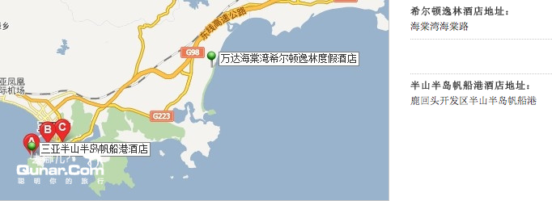

2012-09-16 | 三亚宝宏大酒店 | 3天2晚 | 三亚市海韵路18号 | 可乘坐微5号线公交车 “微5号线”为山海天大酒店至胜意大酒店，全程9公里 | 0898-88558899 | 966 | http://t.58.com/sanya/60468150417942007/ | 仅498元，即尊享大东海【宝宏大酒店】原价1388元高级双标房。含两份早餐，送凤凰岭门票2张+奇幻艺术馆门票2张/海南第一情山鹿回头公园门票2张（含景区电瓶车）（2选1）。

 |  |  |  |  | total | 2731
 |  |  |  |  | avg | 1365.5

